Rörelsen 1971-2016
Ålands statistik- och utredningsbyrå
Befolkningsrörelsen för Åland 1971-2015 samt preliminära siffror för 2016
 | 1971-1980 1) | 1981-1990 1) | 1991-2000 1) | 2001-2010 1) | 2001 | 2002 | 2003 | 2004 | 2005 | 2006 | 2007 | 2008 | 2009 | 2010 | 2011 | 2012 | 2013 | 2014 | 2015 | 2016 | 2)
Födda | 283 | 297 | 305 | 279 | 283 | 269 | 262 | 281 | 268 | 295 | 286 | 294 | 267 | 286 | 285 | 292 | 287 | 282 | 275 | 293
Döda | 220 | 232 | 260 | 249 | 228 | 236 | 268 | 262 | 259 | 257 | 249 | 250 | 247 | 233 | 277 | 323 | 269 | 251 | 285 | 296
Födelsenetto | 63 | 66 | 45 | 30 | 55 | 33 | -6 | 19 | 9 | 38 | 37 | 44 | 20 | 53 | 8 | -31 | 18 | 31 | -10 | -3
Inflyttade | 536 | 442 | 479 | 840 | 728 | 852 | 766 | 813 | 844 | 763 | 850 | 954 | 953 | 873 | 955 | 885 | 861 | 939 | 889 | ..
Utflyttade | 402 | 333 | 420 | 654 | 558 | 631 | 667 | 640 | 639 | 675 | 673 | 706 | 700 | 649 | 622 | 708 | 714 | 702 | 815 | ..
Flyttningsnetto | 135 | 108 | 59 | 186 | 170 | 221 | 99 | 173 | 205 | 88 | 177 | 248 | 253 | 224 | 333 | 177 | 147 | 237 | 74 | 239
Folkökning | 198 | 174 | 104 | 216 | 225 | 254 | 93 | 192 | 214 | 126 | 214 | 292 | 273 | 277 | 341 | 146 | 165 | 268 | 64 | 236
Korrigering | 14 | 8 | 13 | 7 | 7 | -5 | -3 | -9 | 22 | 31 | 16 | 11 | 5 | -4 | 7 | 1 | -1 | -18 | 3 | ..
Hela förändringen | 212 | 182 | 117 | 223 | 232 | 249 | 90 | 183 | 236 | 157 | 230 | 303 | 278 | 273 | 348 | 147 | 164 | 250 | 67 | 236
Vigda par | 106 | 104 | 110 | 118 | 99 | 90 | 110 | 136 | 112 | 116 | 116 | 139 | 120 | 143 | 113 | 141 | 118 | 115 | 118 | 124
Skilsmässor | 32 | 34 | 43 | 54 | 57 | 65 | 55 | 53 | 41 | 63 | 60 | 44 | 53 | 52 | 53 | 63 | 54 | 50 | 77 | 61
1) Årsmedeltal
2) Preliminära siffror
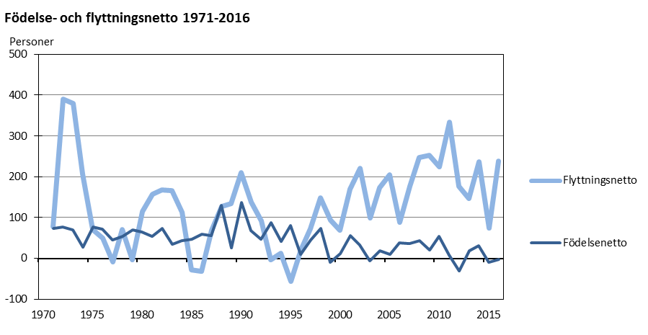
Källa: ÅSUB Befolkning, Statistikcentralen |  |  |  |  |  |  |  |  |  |  |  | Se de övriga bladen för mera detaljerade siffror om flyttnings-
 |  |  |  |  |  |  |  |  |  |  |  | rörelsen samt för kommunvisa uppgifter

Källa: ÅSUB Befolkning, Statistikcentralen
Senast uppdaterad 31.1.2017

Flyttning 1971-2016
Ålands statistik- och utredningsbyrå
Flyttningsrörelsen till och från Åland efter land 1971-2015 samt preliminära siffror för 2016
In- och ut- flyttningsland | 1971- 1980 1) | 1981-1990 1) | 1991-2000 1) | 2001-2010 1) | 2001 | 2002 | 2003 | 2004 | 2005 | 2006 | 2007 | 2008 | 2009 | 2010 | 2011 | 2012 | 2013 | 2014 | 2015 | 2016 2)
Flyttning totalt
Inflyttade | 536 | 442 | 479 | 840 | 728 | 852 | 766 | 813 | 844 | 763 | 850 | 954 | 953 | 873 | 955 | 885 | 861 | 939 | 889 | ..
Utflyttade | 402 | 333 | 420 | 654 | 558 | 631 | 667 | 640 | 639 | 675 | 673 | 706 | 700 | 649 | 622 | 708 | 714 | 702 | 815 | ..
Netto | 135 | 108 | 59 | 186 | 170 | 221 | 99 | 173 | 205 | 88 | 177 | 248 | 253 | 224 | 333 | 177 | 147 | 237 | 74 | 239
Finland
Inflyttade | 339 | 226 | 241 | 324 | 396 | 424 | 315 | 304 | 295 | 268 | 278 | 350 | 318 | 292 | 320 | 353 | 324 | 347 | 345 | ..
Utflyttade | 196 | 159 | 165 | 243 | 201 | 245 | 268 | 219 | 238 | 224 | 276 | 256 | 247 | 251 | 247 | 252 | 277 | 269 | 340 | ..
Netto | 144 | 67 | 76 | 82 | 195 | 179 | 47 | 85 | 57 | 44 | 2 | 94 | 71 | 41 | 73 | 101 | 47 | 78 | 5 | 48
Sverige och
övriga Norden
Inflyttade | 181 | 196 | 204 | 391 | 294 | 338 | 369 | 376 | 421 | 364 | 415 | 444 | 482 | 405 | 486 | 363 | 389 | 412 | 343 | 436
Utflyttade | 201 | 165 | 234 | 381 | 327 | 359 | 363 | 397 | 375 | 431 | 370 | 414 | 411 | 361 | 345 | 382 | 380 | 384 | 388 | 420
Netto | -21 | 31 | -30 | 10 | -33 | -21 | 6 | -21 | 46 | -67 | 45 | 30 | 71 | 44 | 141 | -19 | 9 | 28 | -45 | 16
Övriga länder
Inflyttade | 16 | 20 | 33 | 125 | 38 | 90 | 82 | 133 | 128 | 131 | 157 | 160 | 153 | 176 | 149 | 169 | 148 | 180 | 201 | 217
Utflyttade | 5 | 9 | 20 | 31 | 30 | 27 | 36 | 24 | 26 | 20 | 27 | 36 | 42 | 37 | 30 | 74 | 57 | 49 | 87 | 42
Netto | 12 | 11 | 13 | 94 | 8 | 63 | 46 | 109 | 102 | 111 | 130 | 124 | 111 | 139 | 119 | 95 | 91 | 131 | 114 | 175
1) Årsmedeltal
2) Preliminära siffror
Källa: ÅSUB Befolkning, Statistikcentralen
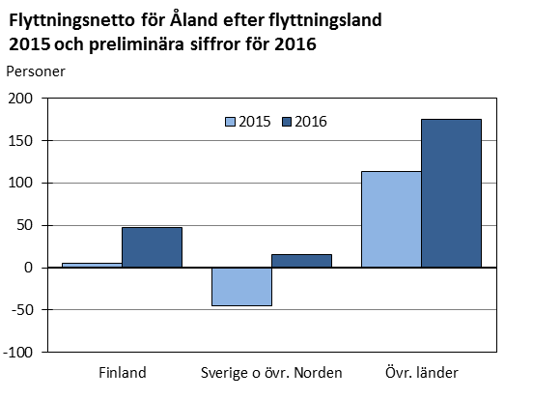

Källa: ÅSUB Befolkning, Statistikcentralen

Senast uppdaterad 31.1.2017

Rörelsen kommun
Ålands statistik- och utredningsbyrå
Befolkningsrörelsen efter kommun 2016. Preliminära siffror
Kommun | Födda | Döda | Födelse- | Flyttnings- | Folk- | Vigslar | Skils-
 |  |  | netto | netto | ökning |  | mässor
Brändö | 1 | 4 | -3 | -1 | -4 | 1 | -
Eckerö | 5 | 13 | -8 | 2 | -6 | 4 | -
Finström | 26 | 24 | 2 | 63 | 65 | 5 | 7
Föglö | 6 | 6 | - | 8 | 8 | - | -
Geta | 4 | 10 | -6 | 3 | -3 | 4 | 3
Hammarland | 13 | 15 | -2 | -20 | -22 | 2 | 3
Jomala | 61 | 40 | 21 | 87 | 108 | 28 | 5
Kumlinge | 3 | 9 | -6 | -2 | -8 | 1 | -
Kökar | - | 4 | -4 | -2 | -6 | 1 | 1
Lemland | 25 | 12 | 13 | 12 | 25 | 11 | 1
Lumparland | 2 | 4 | -2 | -12 | -14 | - | 1
Saltvik | 22 | 17 | 5 | 4 | 9 | 12 | 2
Sottunga | - | 3 | -3 | - | -3 | - | -
Sund | 8 | 14 | -6 | -19 | -25 | 4 | 2
Vårdö | 5 | 2 | 3 | -5 | -2 | 2 | 1
Mariehamn | 112 | 119 | -7 | 121 | 114 | 49 | 35
Landskomm. | 181 | 177 | 4 | 118 | 122 | 75 | 26
- Landsbygden | 166 | 149 | 17 | 120 | 137 | 70 | 24
- Skärgården | 15 | 28 | -13 | -2 | -15 | 5 | 2
Hela Åland | 293 | 296 | -3 | 239 | 236 | 124 | 61
Källa: ÅSUB Befolkning, Statistikcentralen

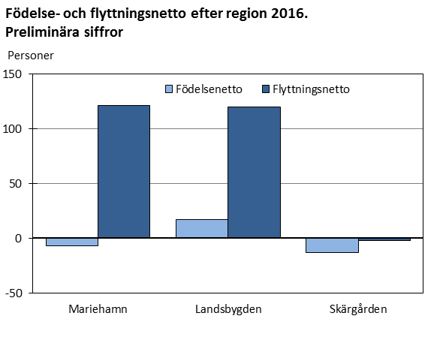

Källa: ÅSUB Befolkning, Statistikcentralen
Senast uppdaterad 31.1.2017

